機能概要
画面設計書 |  |  |  | 機能概要 |  |  |  |  |  |  |  |  |  |  |  | 担当者 |  |  | 日付
 |  |  |  |  |  |  |  |  |  |  |  |  | 作成 |  |  | CITS松浦 |  |  | 2020-12-18
 |  |  |  |  |  |  |  |  |  |  |  |  | 更新 |  |  | HYN王雪紅 |  |  | 2021-04-29

 | 1.機能概要

【ToBe外部設計】
「365日×24時間」対応の結果により調整する可能性あり
 |  | 【想定利用者】 | ミスミ社員（申請者以外、及び、管理者以上の権限（D・L以上））

 |  | 【利用目的】 | 承認必要な発注の案件について、承認／否決を行う。

 |  | 【利用時間】 | 常時利用可能（メンテナンスモード時を除く）

 |  | 【主要機能】 | 承認必要な発注の案件について、承認／否決を行う。

 |  | 【機能補足】 | ユーザーの権限に応じたチェック／否決ボタンの活性・非活性制御を行う。
 |  |  | 承認ボタンはチェックボタン押下時のチェック結果がOKの場合のみ活性化する。
 |  |  | 発注一括ULで登録した発注情報の場合は、アップロードしたファイルを確認できるようにする。
【ToBe外部設計】
現法について確認が必要
 |  | 【前提条件】 | ログインしていること

 | 2.現法コード
 |  |  |  |  |  |  |  |  |  |  |  | 【凡例】 ○：利用可能、△：一部利用可能、×：利用不可
 |  | 提供機能 |  |  | US | KR | DE | TW | SG | TH | IN | MY |  | JK | CN |  | JP | VN |  | MX
 |  | 基本機能 |  |  | 〇 | 〇 | 〇 | 〇 | 〇 | 〇 | 〇 | 〇 |  | 〇 | 〇 |  | 〇 | 〇 |  | 〇

処理フロー
画面設計書 |  | 処理フロー |  | 担当者 | 日付
 |  |  | 作成 | CITS松浦 | 2020-12-18
 |  |  | 更新 | HYN王雪紅 | 2021-04-29

【凡例】
 | 1．処理フロー
バッチ/画面
サービスAPI
他MS API
自領域
テーブル
他領域
テーブル

【社内フロント】
【調達基盤・発注サービス】

発注仮登録ヘッダ
発注仮登録明細
各種
マスタ
商品マスタ
仕入先マスタ
MC置場マスタ
商品所管部門マスタ
ブランドマスタ

メニュー
承認待ち案件取得
API

発注仮登録ヘッダ
発注仮登録明細
各種
マスタ
商品マスタ
仕入先マスタ
MC置場マスタ
商品所管部門マスタ
ブランドマスタ

API

発注承認チェック
承認待ち案件検索
発注承認

商品マスタ
仕入先マスタ
MC置場マスタ
商品所管部門マスタ
ブランドマスタ
※発注確定APIの設計書を参照
発注仮登録ヘッダ
発注仮登録明細
各種
マスタ
現法間取引情報
発注テーブル
有効在庫

API

発注承認
発注確定
在庫補充API

発注仮登録明細
各種
マスタ
商品マスタ
仕入先マスタ
MC置場マスタ
商品所管部門マスタ
ブランドマスタ
発注仮登録ヘッダ

API
発注否決

画面レイアウト
画面設計書 |  |  |  | 画面レイアウト |  | 担当者 | 日付
 |  |  |  |  | 作成 | CITS松浦 | 2020-12-18
 |  |  |  |  | 更新 | HYN王雪紅 | 2021-04-29
 | 1．画面レイアウト
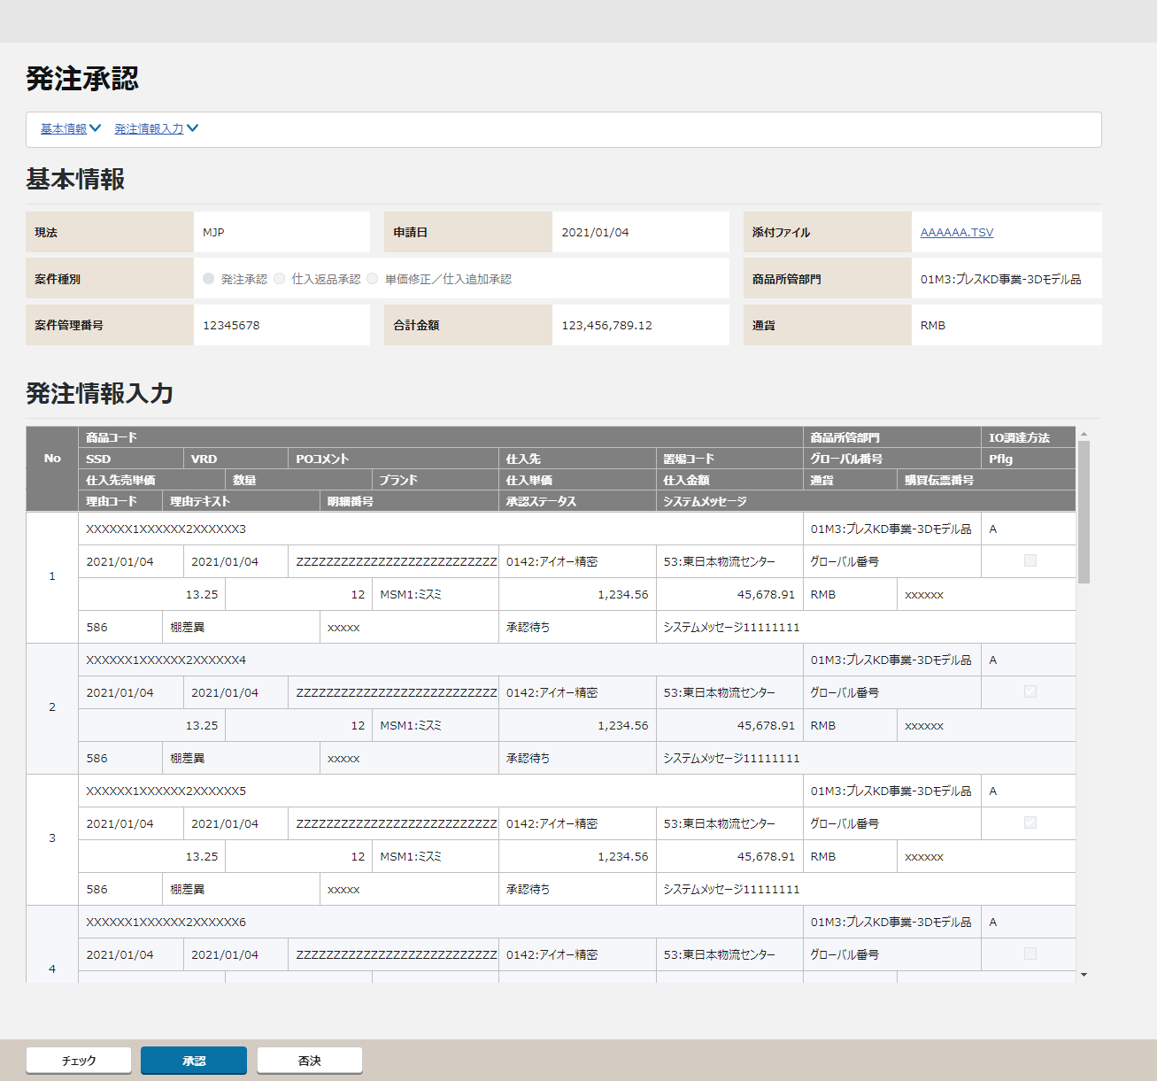
 |  | ＜画面項目レイアウト＞
 |  | 画面イメージ

①
①
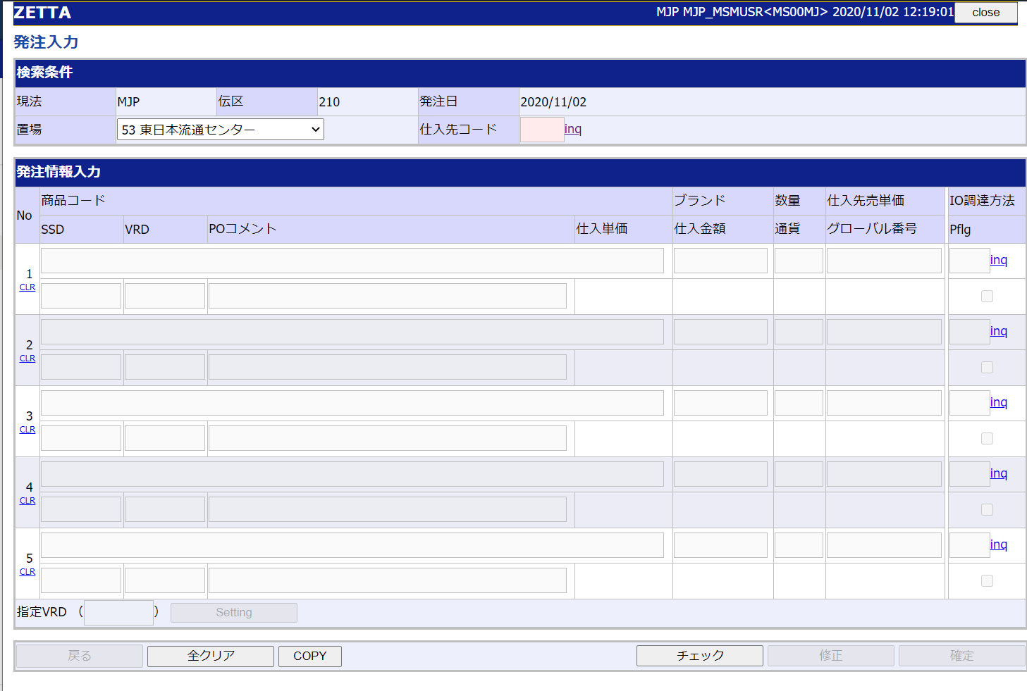
仕入先
置場
発注承認
承認
否決
申請日
◉ 発注承認 〇発注返品 〇単価修正
添付ファイル AAAAAA.TSV
②
③
②
合計金額
通貨
③
④
商品所管部門
注文属性
チェックボックス

④

⑤
チェック

〇
①
②
 |  |  | 領域番号（画面項目定義参照）
 |  |  | ヘッダ
 |  |  | アンカーリンク
③
 |  |  | 基本情報
④
 |  |  | 発注情報入力
⑤
 |  |  | フッター

 |  | 画面動作
 |  | ＜初期表示＞
Mockで各パターンの画面をハードコピーする

⑤

 |  | ＜チェックボタン押下＞
Mockで各パターンの画面をハードコピーする

 |  | ＜承認ボタン押下＞
Mockで各パターンの画面をハードコピーする

 |  | ＜否決ボタン押下＞
Mockで各パターンの画面をハードコピーする

チェック仕様
【ToBe外部設計】
画面IDは採番後に記載する。
画面設計書 |  |  |  | チェック仕様 |  |  |  |  |  |  | 担当者 | 日付
 |  |  |  |  |  |  |  |  |  | 作成 | CITS松浦 | 2020-12-18
 |  |  |  |  |  |  |  |  |  | 更新 | HYN王雪紅 | 2021-04-29

【NRIメモ】
APIにより必ず有効な添付ファイル情報が得られるため改めてチェックする必要はない
画面ID |  |  | 画面名 | 発注承認
イベント | 条件 | 順番 | 項目名 | チェック名 | チェック内容 | タイプ | メッセージID | メッセージ | メッセージ表示後処理 | 備考
初期表示時 | その他 | 1 | 初期表示 | 明細存在チェック | 検索データがなしの場合、メッセージを表示する。 承認待ち案件データ取得APIのチェック仕様を参照する。 |  |  |  |  | 承認待ち案件データ取得API「API設計書_(APIID)_承認待ち案件データ取得.xlsx」「チェック仕様」シート参照
添付ファイルのリンク押下時 （基本情報エリア） | onClick | 1 | 添付ファイル情報 | 添付ファイルチェック | 存在チェックを行う。（外部設計時に詳細検討）
チェックボタン押下時 | onClick | 1 |  | 発注チェック | 発注承認チェックAPIのチェック仕様を参照する。 |  |  | エラー発生時は発注入力画面と同等のメッセージが表示される |  | 発注承認チェックAPI「API設計書_(APIID)_発注承認チェック.xlsx」「チェック仕様」シート参照
チェックボタン押下時 | onClick | 2 |  | 納期と価格の変動チェック | 発注承認チェックAPIのチェック仕様を参照する。 |  |  | 再チェックの結果、XXX（項目名）の変動があります。 |  | 発注承認チェックAPI「API設計書_(APIID)_発注承認チェック.xlsx」「チェック仕様」シート参照
承認ボタン押下時 | onClick | 1 |  | 承認チェック | 発注承認APIのチェック仕様を参照する。 |  |  | エラー発生時は発注入力画面と同等のメッセージが表示される |  | 発注承認API「API設計書_(APIID)_発注承認.xlsx」「チェック仕様」シート参照
否決ボタン押下時 | onClick | 1 |  | 否決チェック | 発注否決APIのチェック仕様を参照する。 |  |  |  |  | 発注否決API「API設計書_(APIID)_発注否決.xlsx」「チェック仕様」シート参照

イベント処理仕様
【ToBe外部設計】
画面IDは採番後に記載する。
【ToBe外部設計】
APIIDは採番後に記載する。
画面設計書 |  | イベント処理仕様 |  |  |  |  |  |  |  | 担当者 | 日付
 |  |  |  |  |  |  |  |  | 作成 | CITS松浦 | 2020-12-18
 |  |  |  |  |  |  |  |  | 更新 | HYN王雪紅 | 2021-04-29

画面ID |  | 画面名 |  | 発注承認 |  |  | 利用API |  | 参照情報
項目№ | 項目名 | イベント | 証跡 | 同期 | イベント処理概要 | 備考 | ID | 名称
A | 初期化イベント
A-1 | 画面初期化 | 初期処理 |  |  | 1. 検索条件の設定 ・遷移元の「承認待ち案件検索」画面で選択した現法コードと案件種別と案件番号を受け取る。 2. 案件種別の表示 ・「新規発注承認／仕入返品承認／単価修正承認」ラジオボタンの「新規発注承認」を表示する。 ※「仕入返品承認」「単価修正承認」は別設計書を参照。 3. 承認待ち案件データ存在チェック ・承認待ち案件データ取得APIを呼び出し、処理結果にたいして明細存在チェックを行う。(チェック仕様を参照) 4. 検索結果の表示 ・画面に検索結果を表示する。 5. 合計金額の表示 ・各明細金額（仕入先単価×数量)の合計金額を表示する。 6. ボタンの活性／非活性の制御 ・ユーザーに対する権限をチェックし、権限に応じてボタンの活性／非活性を行う。 |  |  | 承認待ち案件取得API | 「機能呼出仕様」シートの「表_承認待ち案件取得API」参照
B | イベント起動項目
B-1 | 「チェック」ボタンを押す | ボタン押下 |  |  | 1. 発注承認チェックAPIを呼び出してチェックする ・チェック時にエラーが発生した場合はユーザによって否決してもらい、申請からやり直しとなる 2.発注承認チェックAPIのチェック結果により、承認ボタンの活性制御を行う ・チェック結果がOKの場合、承認ボタンが活性になる |  |  | 発注承認チェックAPI | 「機能呼出仕様」シートの「表_発注承認チェックAPI」参照
B-2 | 「承認」ボタンを押す | ボタン押下 |  |  | 1. 承認確定を行う ・発注承認APIを呼び出して、発注承認チェック、発注確定を行う ・発注仮登録ヘッダの該当レコードの状態は「承認済み」とする 2.画面初期化処理を行う ・A-1の画面初期化処理を再実施 |  |  | 発注承認API | 「機能呼出仕様」シートの「表_発注承認API」参照
B-3 | 「否決」ボタンを押す | ボタン押下 |  |  | 1. 否決確定を行う ・発注否決APIを呼び出す ・発注仮登録ヘッダの該当レコードの状態は「否決」とする 2.画面初期化処理を行う ・A-1の画面初期化処理を再実施 |  |  | 発注否決API | 「機能呼出仕様」シートの「表_発注否決API」参照
【ToBe外部設計】
ダウンロード用共通処理を使用想定。
B-4 | 「戻る」ボタンを押す | ボタン押下 |  |  | 1. 遷移元の「承認待ち案件検索」画面に遷移する。
B-5 | 添付ファイルのリンクをクリック | リンク押下 |  |  | 1. 添付ファイル内容の表示 ・リンク先の添付ファイルをクライアントにダウンロードする。

C | 自動更新

機能呼出仕様
画面設計書 |  |  | 機能呼出仕様 |  |  |  |  |  | 担当者 | 日付
 |  |  |  |  |  |  |  | 作成 | CITS松浦 | 2020-12-18
 |  |  |  |  |  |  |  | 更新 | HYN王雪紅 | 2021-04-29

 | 表_承認待ち案件取得API
 |  | リクエスト項目設定 |  | 項目名 |  |  | 設定値・編集仕様
 |  |  |  | 1 | 現法コード |  | ログイン情報.現法コード
 |  |  |  | 2 | 案件種別 |  | 遷移元の「承認待ち案件検索」画面で選択した案件種別
 |  |  |  | 3 | 案件番号 |  | 遷移元の「承認待ち案件検索」画面で選択した案件番号
 |  | レスポンス項目（詳細はAPI設計書参照） |  | 画面項目名 |  |  | レスポンス項目
 |  |  |  | 9 | 基本情報.現法 |  | 現法
 |  |  |  | 11 | 基本情報.申請日 |  | 申請日
 |  |  |  | 13 | 基本情報.添付ファイル |  | 添付ファイル情報
 |  |  |  | 23 | 基本情報.合計金額 |  | 合計金額
 |  |  |  | 25 | 基本情報.通貨 |  | 通貨
 |  |  |  | 19 | 基本情報.商品所管部門 |  | 遷移元の「承認待ち案件検索」画面で選択した商品所管部門
 |  |  |  | 21 | 基本情報.案件管理番号 |  | 遷移元の「承認待ち案件検索」画面で選択した案件番号
 |  |  |  | 29 | 発注情報入力.商品コード |  | 商品コード+ ":" +商品名(現地語)
【ToBe外部設計】
注文属性名の取得元は現時点では未確定です。
→QA408
 |  |  |  | 31 | 発注情報入力.商品所管部門 |  | 商品所管部門コード+ ":" +商品所管部門名(現地語)
 |  |  |  | 33 | 発注情報入力.IO調達方法 |  | IO調達方法
 |  |  |  | 35 | 発注情報入力.SSD |  | SSD
 |  |  |  | 37 | 発注情報入力.VRD |  | VRD
 |  |  |  | 39 | 発注情報入力.POコメント |  | POコメント
 |  |  |  | 41 | 発注情報入力.仕入先 |  | 仕入先コード + ":" +企業名(現地語)
 |  |  |  | 43 | 発注情報入力.置場 |  | 置場コード+ ":" +置場名
 |  |  |  | 47 | 発注情報入力.Pflg |  | Pflg
 |  |  |  | 49 | 発注情報入力.仕入先売単価 |  | 仕入先売単価
 |  |  |  | 51 | 発注情報入力.数量 |  | 数量
 |  |  |  | 53 | 発注情報入力.ブランド |  | ブランド+ ":" +ブランド名(現地語)
 |  |  |  | 55 | 発注情報入力.グローバル番号 |  | グローバル番号
 |  |  |  | 57 | 発注情報入力.仕入単価 |  | 仕入単価
 |  |  |  | 59 | 発注情報入力.仕入金額 |  | 仕入金額
 |  |  |  | 61 | 発注情報入力.通貨 |  | 通貨
 |  |  |  | 69 | 発注情報入力.明細番号 |  | 案件明細番号
 |  |  |  | 63 | 発注情報入力.購買伝票番号 |  | 購買伝票番号
 |  |  |  | 65 | 発注情報入力.理由コード |  | 理由コード
 |  |  |  | 67 | 発注情報入力.理由テキスト |  | 発注理由
 |  | 想定抽出条件 |  | １．遷移元の「承認待ち案件検索」画面で選択した案件種別
 |  |  |  | ２．遷移元の「承認待ち案件検索」画面で選択した案件番号
 |  |  |  | ３．受け取った情報と状態が「承認依頼中」の発注仮登録ヘッダ明細データ
 |  |  |  | ４．３．の仕入発注仮登録ヘッダ明細データをキーとして検索した各種マスタデータ
 |  |  |  |  | ※ | MC置場マスタ、仕入先マスタ、商品マスタ、商品所管部門インナー管理マスタ、ブランドマスタ

 | 表_発注承認チェックAPI
 |  | リクエスト項目設定 |  | 項目名 |  |  | 設定値・編集仕様
 |  |  |  | 1 | 現法コード |  | ログイン情報.現法コード
 |  |  |  | 2 | 案件番号 |  | 遷移元の「承認待ち案件検索」画面で選択した案件番号
 |  | レスポンス項目（詳細はAPI設計書参照） |  | 画面項目名 |  |  | レスポンス項目
 |  |  |  |  | エラーリスト
 |  |  |  |  |  | エラーコード | エラーコード
 |  |  |  |  |  | エラーメッセージ | エラーメッセージ
 |  |  |  |  |  | エラーレベル | エラーレベル
 |  |  |  |  |  | エラーパラメータ | エラーパラメータ
 |  | 想定抽出条件 |  | ー

 | 表_発注承認API
 |  | リクエスト項目設定 |  | 項目名 |  |  | 設定値・編集仕様
 |  |  |  | 1 | 現法コード |  | ログイン情報.現法コード
 |  |  |  | 2 | 案件番号 |  | 遷移元の「承認待ち案件検索」画面で選択した案件番号
 |  | レスポンス項目（詳細はAPI設計書参照） |  | 画面項目名 |  |  | レスポンス項目
 |  |  |  |  | エラーリスト
 |  |  |  |  |  | エラーコード | エラーコード
 |  |  |  |  |  | エラーメッセージ | エラーメッセージ
 |  |  |  |  |  | エラーレベル | エラーレベル
 |  |  |  |  |  | エラーパラメータ | エラーパラメータ
 |  | 想定抽出条件 |  | ー

 | 表_発注否決API
 |  | リクエスト項目設定 |  | 項目名 |  |  | 設定値・編集仕様
 |  |  |  | 1 | 現法コード |  | ログイン情報.現法コード
 |  |  |  | 2 | 案件番号 |  | 遷移元の「承認待ち案件検索」画面で選択した案件番号
 |  | レスポンス項目（詳細はAPI設計書参照） |  | 画面項目名 |  |  | レスポンス項目
 |  |  |  |  | エラーリスト
 |  |  |  |  |  | エラーコード | エラーコード
 |  |  |  |  |  | エラーメッセージ | エラーメッセージ
 |  |  |  |  |  | エラーレベル | エラーレベル
 |  |  |  |  |  | エラーパラメータ | エラーパラメータ
 |  | 想定抽出条件 |  | ー

